Sheet1
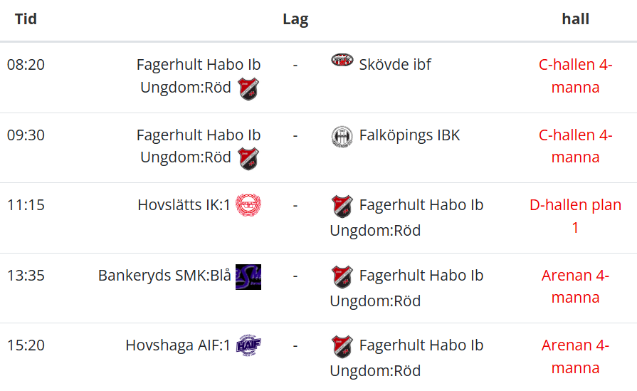
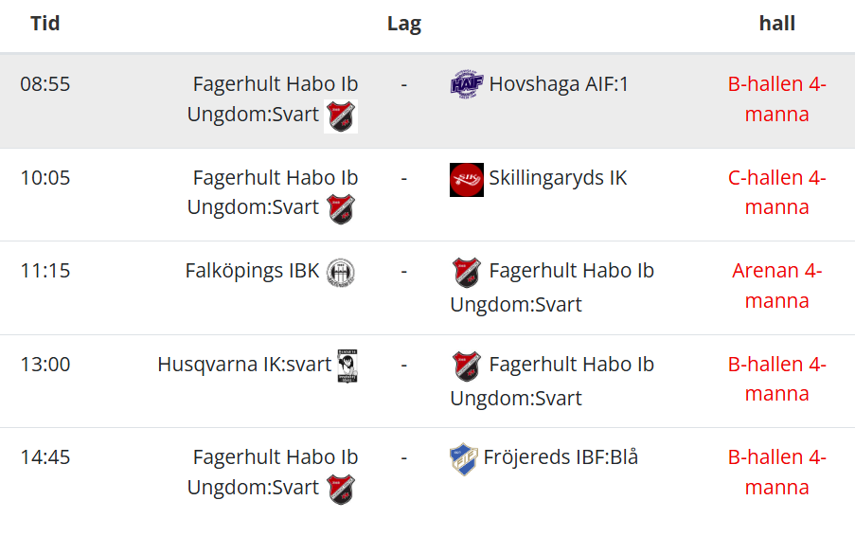
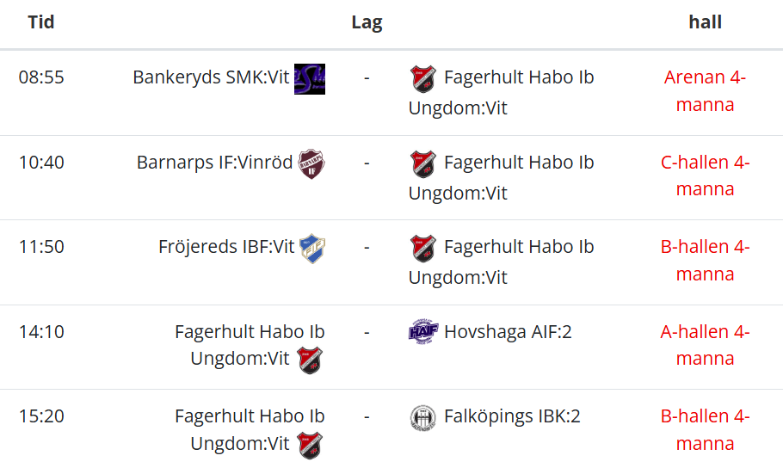
Fagerhult röd |  | Fagerhult Svart |  | Fagerhult Vit
Samling: 07:35 |  | Samling: 08:10 |  | Samling: 08:10

Spelare | Ledare | Spelare | Ledare | Spelare | Ledare
Ebbe Löfwenmark | Johan | Oliver Lindberg | Christopher | Mio Stenerlöv | Erik H
Max Bengtsson | Stefan | Ludvig Davidsson | Erik V | Harry Apleryd | Jacob
Olle Bjurenstedt |  | Ebbe Ekelund | Mattias | Oliwer Ström
Noah Morad |  | Erik Karlsson | Viktor | Vidar Astenius
Hampus Björnquist |  | Theo Rofors |  | Vilmer Hakegård
Jordan Appelberg |  | Liam Bjurek |  | Ludvig Holmgren
William Karlsson |  | Noah Werner |  | Ted Hamretz
Nils Lantz |  | Harry Vallström |  | Charlie Gustafsson
Elver Sjöberg |  | Arthur Helmers |  | Wille Einarsson

Spelschema: |  | Spelschema |  | Spelschema

